Quy trình xử lý hàng rơi
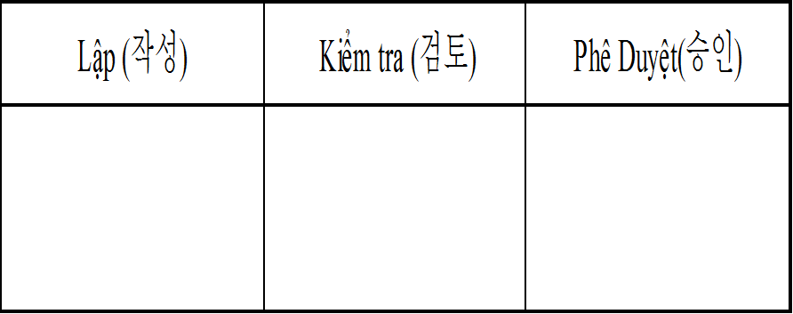 QUY TRÌNH XỬ LÝ HÀNG RƠI 落下の製品処置の手順
Mã số : ISO.03.00.08 番号：ISO.03.00.08 | Ngày ban hành :03.01.2023 発行日：03.01.2023
CHỊU TRÁCH NHIỆM 担当 | LƯợc đồ ステープ |  | GHI CHÚ 備考
Hàng rơi
製品が落とした
QC, Sản xuất 品管、生産 |  |  | Làm rơi hoặc phát hiện hàng rơi dưới sàn xưởng 作業場の床に商品を落としたり落としたりした製品を発見する
Báo cáo cấp trên
上司に報告する
QC, Sản xuất 品管、生産 |  |  | Báo cáo lên cấp quản lý 管理者に報告する
Tiến hành hủy
直ぐに廃棄する
QC, Sản xuất 品管、生産 |  |  | Hàng rơi tiến hành hủy & để vào khu vực để hàng NG 落とし他製品が廃棄され不良品の置き場所に置くこと
Triển khai cho các thành viên
各メンバーに展開する
QC, Sản xuất 品管、生産 |  |  | Triển khai cho các thành viên chú ý tránh làm rơi hàng 製品を落とさないようにメンバーに注意を促す展開する
Chú ý: Nếu thanh nguyên liệu bị rơi, tiến hành vệ sinh và tiếp tục sử dụng 注意：材料の落下場合、きれいに掃除して使いを続きます。
Lịch sử thay đổi 改訂履歴
Ngày tháng năm 年月日 | Nội dung thay đổi 改定の内容 | Người lập 作成者 | Phê duyệt 承認
03.01.2023 | Ban hành | Phạm Thị Hồng | Kim Byoung Kwan

